Login
Posts and Telecommunications Institute of Technology |  |  |  |  |  |  |  | Thiết kế |  |  | Tài liệu phát triển |  |  |  | Tên hệ thống |  |  | Website đăng tin tuyển dụng |  |  |  |  | Người tạo |  | Nhóm 23 | Ngày tạo | 28/09/2023
 |  |  |  |  |  |  |  |  |  |  |  |  |  |  |  |  |  |  |  |  |  |  | Người cập nhật |  |  | Ngày cập nhật
 |  |  |  |  |  |  |  |  |  |  |  |  |  |  | Màn hình (ID) |  |  | Login |  | Màn hình (Tên) |  |  | Màn hình đăng nhập

Nút chọn ngôn ngữ
Nút đăng nhập
Nút quay lại giao diện trang chủ

Nút chuyển qua giao diện đăng ký

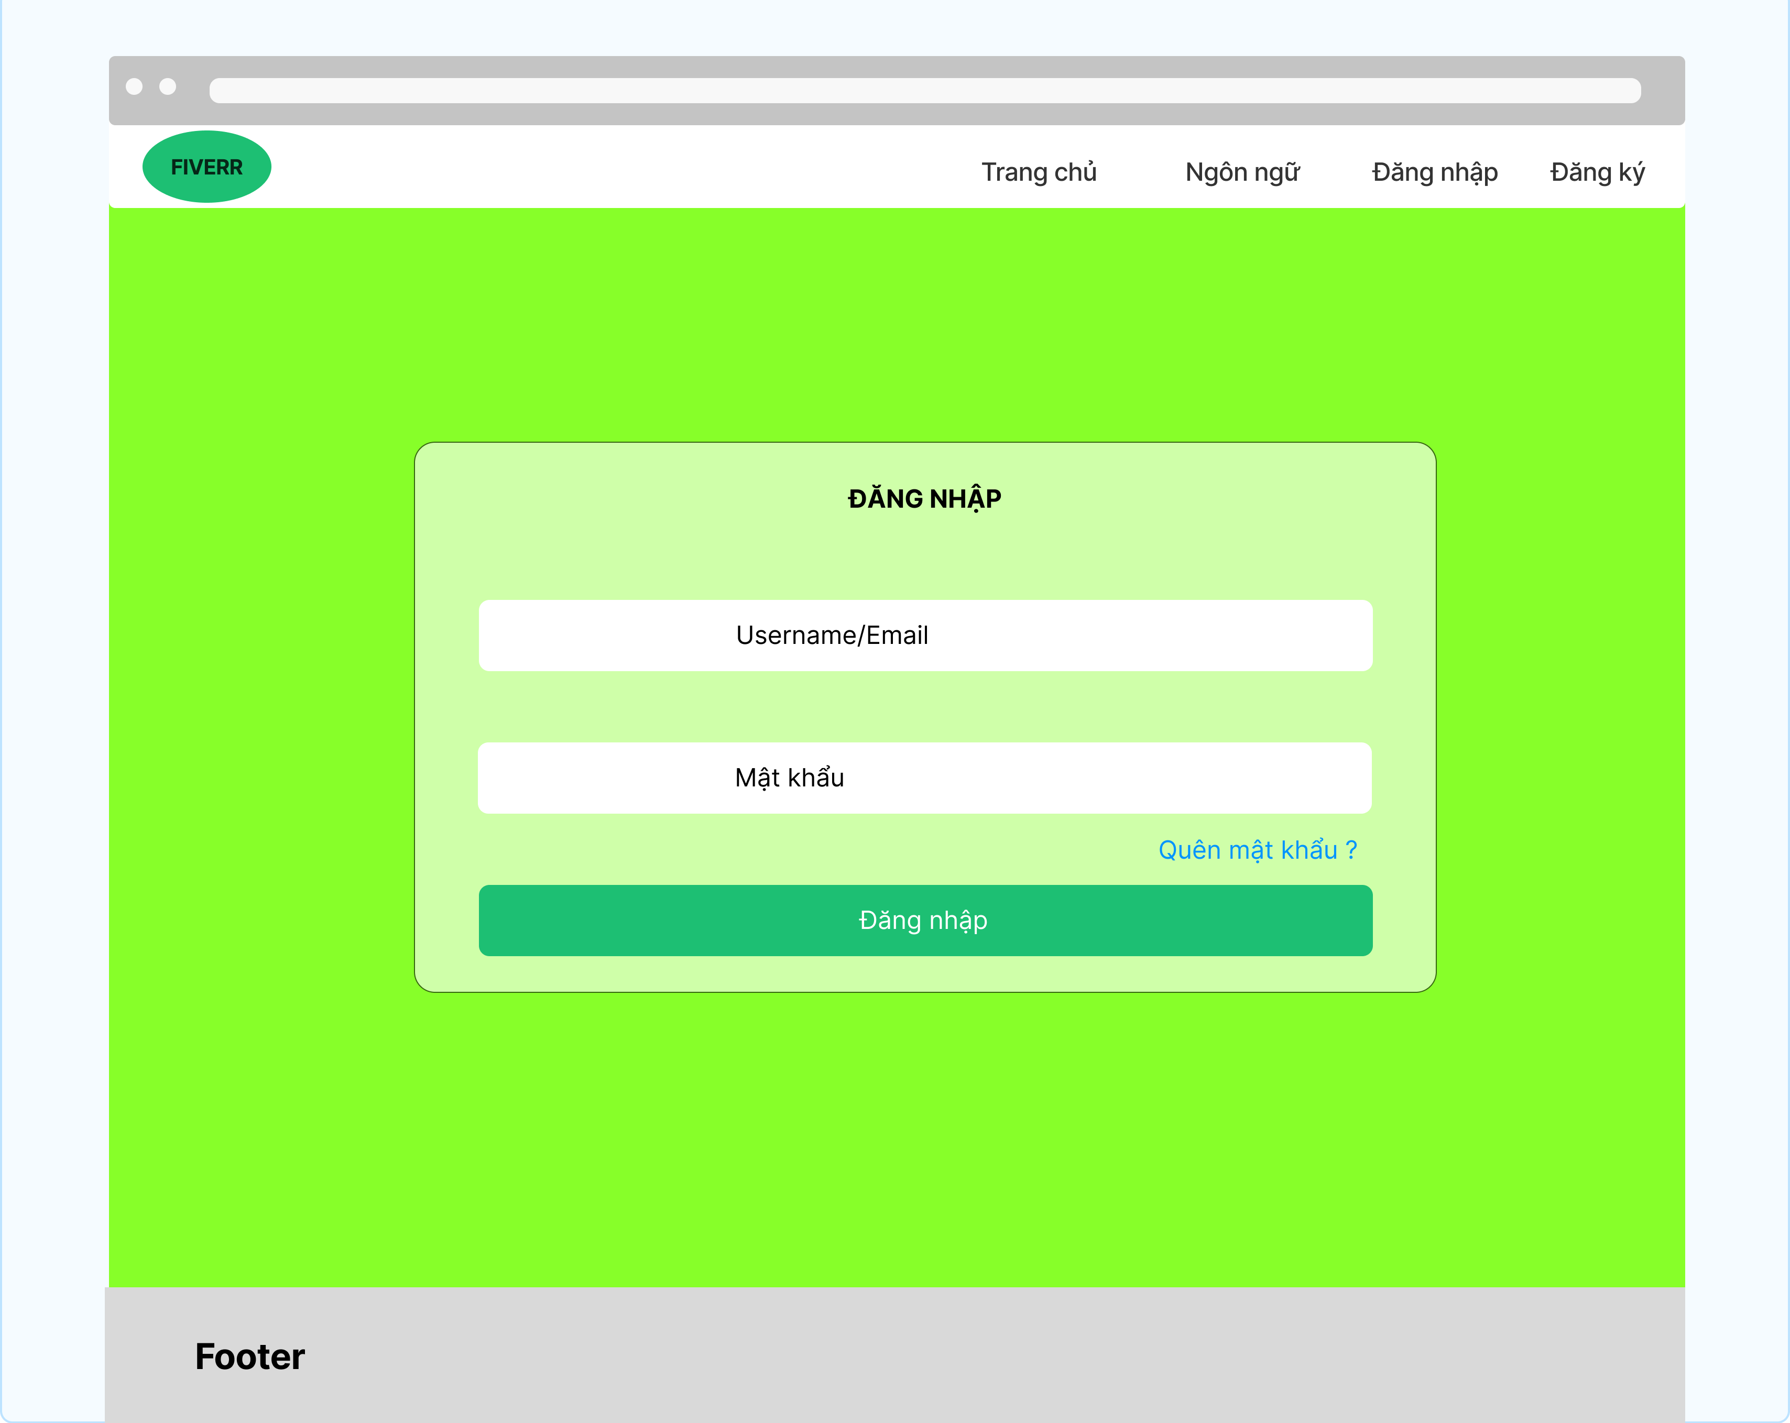
Vùng nhập tài khoản

Vùng nhập mật khẩu

Nút quên mật khẩu

Nút đăng nhập

Posts and Telecommunications Institute of Technology |  |  |  |  |  |  |  | Thiết kế |  |  | Tài liệu phát triển |  |  |  | Tên hệ thống |  |  | Website đăng tin tuyển dụng |  |  |  |  | Người tạo |  | Nhóm 23 | Ngày tạo | 28/09/2023
 |  |  |  |  |  |  |  |  |  |  |  |  |  |  |  |  |  |  |  |  |  |  | Người cập nhật |  |  | Ngày cập nhật
 |  |  |  |  |  |  |  |  |  |  |  |  |  |  | Màn hình (ID) |  |  | Login |  | Màn hình (Tên) |  |  | Màn hình đăng nhập

1. Danh sách hạng mục

 | [Vùng nhập]
 | STT | Tên hạng mục |  |  |  |  | Loại dữ liệu |  |  | Độ dài | Bắt buộc |  | I/O | Control |  |  | Format |  | Ghi chú
 | 1 | Username |  |  |  |  | Chuỗi chữ |  |  | Không giới hạn |  | Y | In | Textbox
 | 2 | Password |  |  |  |  | Chuỗi chữ |  |  | Tối thiếu 6 kí tự |  | Y | In | Textbox |  |  | Password |  | Hiển thị ********

 | [Các nút]
 | STT | Tên hạng mục |  |  |  |  | Loại dữ liệu |  |  | Độ dài | Bắt buộc |  | I/O | Control |  |  | Format |  | Ghi chú
 | 1 | Nút quay lại giao diện trang chủ |  |  |  |  | Thao tác |  |  |  | Y |  |  | Link |  |  |  |  | Khi bấm vào đây người dùng sẽ quay lại trang chủ
 | 2 | Nút chọn ngôn ngữ |  |  |  |  | Thao tác |  |  |  | Y |  |  | Link |  |  |  |  | thực hiện thao tác chọn ngôn ngữ để sử dụng trong quá trình truy cập trang web
 | 3 | Nút chuyển qua giao diện đăng ký |  |  |  |  | Thao tác |  |  |  | Y |  |  | Link |  |  |  |  | Khi bấm vào đây người dùng sẽ chuyển qua giao diện đăng ký tài khoản
 | 4 | Nút đăng nhập |  |  |  |  | Thao tác |  |  |  | Y |  |  | Button |  |  |  |  | Sau khi người dùng nhập đủ và đùng thông tin đăng thì sẽ bấm vào đây để đăng nhập vào web

2. Khái quát chức năng
 | (1) Hiển thị ban đầu
 |  | 1. Hiển thị màn hình ở trạng thái |  |  | giao diện đăng nhập

 | (2) Xử lý đăng nhập
 |  | 1. Nhấn nút login thì thực hiện xử lý đăng nhập
 |  | 2. Nếu đăng nhập thành công thì chương trình sẽ chuyển qua giao diện trang chủ
 |  | trường hợp phát sinh lỗi thì hiển thị nội dung lỗi, không thực hiện di chuyển màn hình

 | (3) Xử lý chọn ngôn ngữ
 |  | 1. Nhấn nút chọn ngôn ngữ, hệ thống sẽ hiển thị các ngôn ngữ đã tích hợp vào hệ thống và người dùng có thể chọn ngôn ngữ thích hợp

 | (4) Xử lý chuyển quan giao diện đăng ký
 |  | 1. Khi người dùng chưa có tài khoản thì có thể bấm nút đăng kí để chuyển qua giao diện đăng ký để đăng kí tài khoản mới

 | (5) Xử lý quên mật khẩu
 |  | 1. Khi người dùng bấm vào "quên mật khẩu" thì phần mềm sẽ chuyển qua giao diện nhập thông tin cần thiết để lấy lại mật khẩu cho người dùng

Posts and Telecommunications Institute of Technology |  |  |  |  |  |  |  | Thiết kế |  |  | Tài liệu phát triển |  |  |  | Tên hệ thống |  |  | Website đăng tin tuyển dụng |  |  |  |  | Người tạo |  | Nhóm 23 | Ngày tạo | 28/09/2023
 |  |  |  |  |  |  |  |  |  |  |  |  |  |  |  |  |  |  |  |  |  |  | Người cập nhật |  |  | Ngày cập nhật
 |  |  |  |  |  |  |  |  |  |  |  |  |  |  | Màn hình (ID) |  |  | Login |  | Màn hình (Tên) |  |  | Màn hình đăng nhập

3. Xử lý chi tiết
 | (1) Hiển thị ban đầu
 |  | 1. Thực hiện khởi tạo màn hình giao diện đăng nhập

 |  |  | [Vùng nhập]
 |  |  | STT | Tên hạng mục |  |  |  |  |  | Nội dung hiển thị |  |  |  |  |  |  |  |  | Giá trị |  |  | Sử dụng |  | Ghi chú
 |  |  | 1 | Username |  |  |  |  |  | Username |  |  |  |  |  |  |  |  | Blank |  |  | Có thể
 |  |  | 2 | Password |  |  |  |  |  | Mật khẩu |  |  |  |  |  |  |  |  | Blank |  |  | Có thể

 |  |  | [Vùng nút]
 |  |  | STT | Tên hạng mục |  |  |  |  |  | Nội dung hiển thị |  |  |  |  |  |  |  |  | Giá trị |  |  | Sử dụng |  | Ghi chú
 |  |  | 1 | Đăng nhập |  |  |  |  |  | Đăng nhập |  |  |  |  |  |  |  |  |  |  |  | Có thể
 |  |  | 2 | Quay lại trang chủ |  |  |  |  |  | Quay lại trang chủ |  |  |  |  |  |  |  |  |  |  |  | Có thể
 |  |  | 3 | Chọn ngôn ngữ |  |  |  |  |  | Chọn ngôn ngữ |  |  |  |  |  |  |  |  |  |  |  | Có thể
 |  |  | 4 | Đăng ký tài khoản mới |  |  |  |  |  | Đăng ký tài khoản mới |  |  |  |  |  |  |  |  |  |  |  | Có thể
 | (2) Xử lý đăng nhập
 |  | 1. Nhấn nút đăng nhập thì thực hiện xử lý.
 |  | 2. Xử lý check
 |  |  | a. Check hạng mục
 |  |  | STT | Tên hạng mục |  |  |  |  |  | Nội dung check |  |  |  |  |  |  |  |  |  |  | Message
 |  |  | 1 | User/Email |  |  |  |  |  | Trường hợp chưa nhập, báo lỗi |  |  |  |  |  |  |  |  |  |  | Tên đăng nhập không được để trống
 |  |  | 2 | Password |  |  |  |  |  | Trường hợp chưa nhập, báo lỗi |  |  |  |  |  |  |  |  |  |  | Mật khẩu không được để trống
 |  |  | 3 | Password |  |  |  |  |  | Trường hợp mật khẩu không lớn hơn 6 kí tự |  |  |  |  |  |  |  |  |  |  | Mật khẩu tối thiểu 6 kí tự

 |  | 3. Xử lý đăng nhập
 |  |  | Đối tượng |  |  |  |  |  | Truy xuất
 |  |  | User |  |  |  |  |  |  | User.email |  |  |  |  |  | ＝ | [Vùng nhập].text.toString()
 |  |  |  |  |  |  |  |  |  | User.password |  |  |  |  |  | ＝ | [Vùng nhập].text.toString()

 |  |  | a. Đưa username và password kèm theo API để server check username và password có trùng với 1 người dùng được lưu trữ trong cơ sở dữ liệu hay không?

 |  |  |  | - Nếu đúng username và password: lưu user và chuyển vào màn hình trang chủ
 |  |  |  | - Nếu thất bại: thông báo tại màn hình đăng nhập này
 |  |  | Thông báo |  |  | Trường hợp |  |  |  |  |  |  |  |  |  |  |  |  |  |  | Message Code
 |  |  | SUCCESS |  |  | Đăng nhập thành công |  |  |  |  |  |  |  |  |  |  |  |  |  |  | Đăng nhập thành công
 |  |  | FAIL |  |  | Kiểm tra lại email và password |  |  |  |  |  |  |  |  |  |  |  |  |  |  | Đăng nhập thất bại. Vui lòng kiểm tra lại thông tin tài khoản/mật khẩu

 | (3) Xử lý chọn ngôn ngữ
 | Khi bấm vào đây người dùng sẽ thực hiện thao tác chọn ngôn ngữ để sử dụng trong quá trình truy cập trang web
 | (4) Xử lý chuyển qua giao diện đăng ký tài khoản
 | Khi bấm vào đây người dùng sẽ chuyển qua giao diện đăng ký tài khoản

